Sheet1
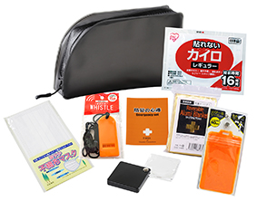
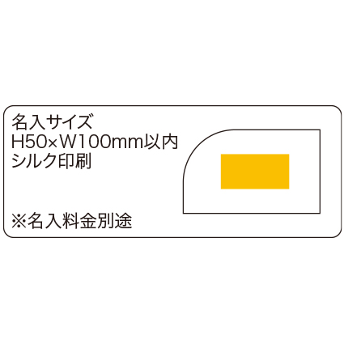
提 案 書

シニアエマージェンシーセット8点セット |  | 参考上代 | ¥1,600 | 販売価格
 |  | （税別） |  | （税別）
【JAN】 | 4562121888739
 |  |  | 【商品番号】 7024-65 【本体サイズ】 収納ポーチ：200×40×120ｍｍ 【パッケージサイズ】 245×40×155ｍｍ・252g 【個装形態】 ポリ袋入 【入数】 40 【セット内容】 収納ポーチ・エマージェンシーホイッスル・マスク・静音アルミブランケット・のびるリフレクターパスケース・カイロ・ハンディルーぺ・防災の心得 【商品説明】 シニア向けのコンパクト防災セット！ 【備考】 一部色・柄・商品が変更になる場合があります。ご了承ください。 【生産国】 中国・日本

